国考河南数据
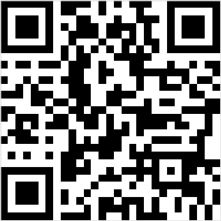
2020年国家公务员考试公告河南省报名数据统计
2020年国家公务员考试公告河南省实时报名数据，页面数据参考国家考试录用公务员专题网站 ，最终数据以官方公布为准。

河南省报名数据统计
河南省招录人数 |  | 1201
河南省招录职位 |  | 772
河南省过审人数 |  | 152
河南省无人过审职位 |  | 755
河南省招录人数 |  | 1201
河南省招录职位 |  | 772
河南省过审人数 |  | 152
河南省无人过审职位 |  | 755

2020国家公务员考试河南省招录人数

2020国家公务员考试河南省招录人数
地区 | 招录岗位 | 招录人数 | 过审人数
郑州 | 96 | 157 | 102
信阳 | 51 | 84 | 38
商丘 | 36 | 63 | 8
鹤壁 | 23 | 42 | 1
焦作 | 45 | 60 | 1
开封 | 42 | 52 | 1
平顶山 | 44 | 67 | 1
河南省直 | 3 | 16 | 0
安阳 | 40 | 74 | 0
济源 | 11 | 11 | 0
洛阳 | 56 | 79 | 0
漯河 | 21 | 34 | 0
南阳 | 48 | 78 | 0
濮阳 | 48 | 71 | 0
三门峡 | 28 | 44 | 0
新乡 | 73 | 81 | 0
许昌 | 26 | 53 | 0
周口 | 39 | 68 | 0
驻马店 | 42 | 67 | 0

